Sheet1
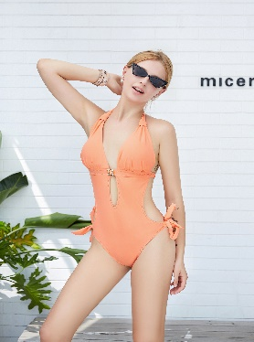 |  |  | 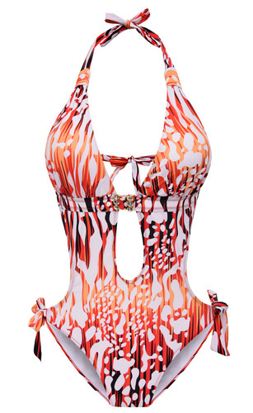
 | SKU | UPC |  | SKU | UPC
 | Liora30-light orange-S | 600977591244 |  | Liora30-Red2-S | 600977590957

 | Liora30-light orange-M | 600977591237 |  | Liora30-Red2-M | 600977590940

 | Liora30-light orange-L | 600977591220 |  | Liora30-Red2-L | 600977590933

 | Liora30-light orange-XL | 600977591213 |  | Liora30-Red2-XL | 600977590926

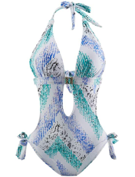 | SKU | UPC | 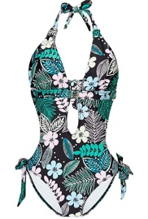 | SKU | UPC
 | Liora30-White-S | 600977591206 |  | Liora30-Green-S | 600977590919

 | Liora30-White-M | 600977591190 |  | Liora30-Green-M | 600977590902

 | Liora30-White-L | 600977591183 |  | Liora30-Green-L | 600977590896

 | Liora30-White-XL | 600977591176 |  | Liora30-Green-XL | 600977590889

 | Liora30-Red-S | 600977591169 |  | SKU | UPC
 |  |  |  | Liora30-Black-S | 600977590872
 | Liora30-Red-M | 600977591152
 |  |  |  | Liora30-Black-M | 600977590865
 | Liora30-Red-L | 600977591145
 |  |  |  | Liora30-Black-L | 600977590858
 | Liora30-Red-XL | 600977591138
 |  |  |  | Liora30-Black-XL | 600977590841

 | SKU | UPC | 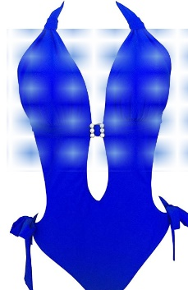 | SKU | UPC
 | Liora30-Army green-S | 600977590797 |  | Liora30-Sapphire-S | 600977590834

 | Liora30-Army green-M | 600977590780 |  | Liora30-Sapphire-M | 600977590827

 | Liora30-Army green-L | 600977590773 |  | Liora30-Sapphire-L | 600977590810

 | Liora30-Army green-XL | 600977590766 |  | Liora30-Sapphire-XL | 600977590803

